Firma i Produkty
Miliony ludzi na całym świecie używają produktów Dometic. Wszystkich ich łączy jedna rzecz. Podróżują, niezależnie od tego, – czy są użytkownikami pojazdu rekreacyjnego, właścicielami łodzi, kierowcami ciężarówek czy miłośnikami aktywnego wypoczynku na łonie natury. Naszym zadaniem jest zaspokojenie kluczowych potrzeb osób będących w podróży. Mówiąc o potrzebach, mamy na myśli gotowanie, przechowywanie świeżej żywności, dbanie o higienę i utrzymanie odpowiedniej temperatury. W ten sposób można odkryć więcej, zobaczyć więcej i dłużej pozostać z dala od cywilizacji. Nazywamy to ułatwianiem życia w drodze. Ciesz się z podróży.

 | Poznaj szeroką ofertę produktów Dometic!

 | Baza produktów na stronie internetowej Dometic Poland
 | Zdjęcia, opisy, dane techniczne, instrukcje montażu oraz obsługi.
 | Katalogi produktowe
"Mobile living made easy"
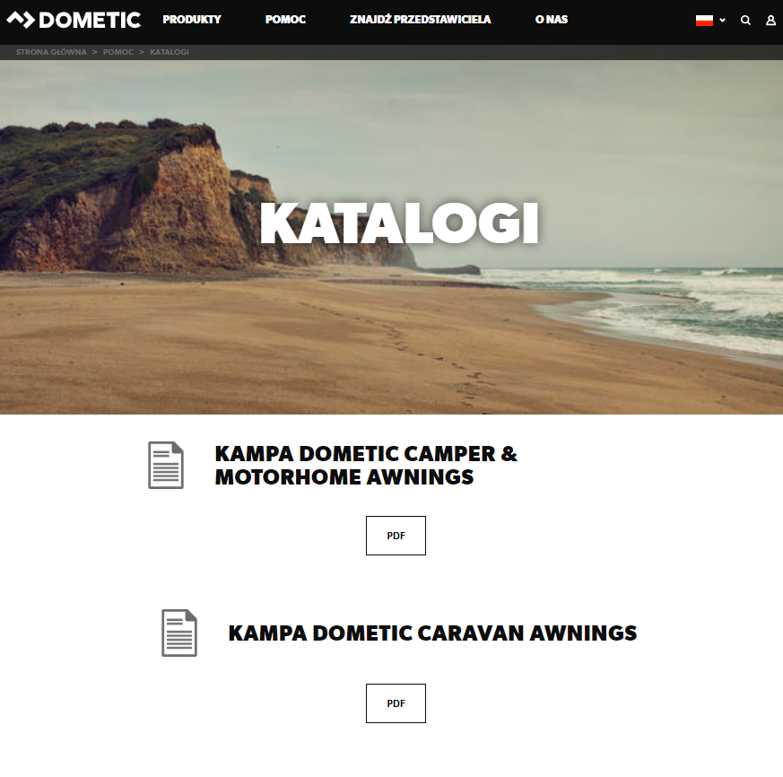
Poczuj ducha "Mobile living"!


Poznaj markę Dometic!

https://www.dometic.com/pl-pl/pl/o-nas/nasza-marka | https://dometicdam.qbank.se/mb/?h=bad4c323aaf7d9a2ea2cec1b59da1cda

Warunki Gwarancji
WARUNKI GWARANCJI DOMETIC POLAND SP. Z O.O.
1. Gwarantem produktu objętego niniejszą gwarancją (dalej: produkt) jest Dometic Poland
Sp. z o.o., z siedzibą w Warszawie, ul. Puławska 435A, 02-801 Warszawa, wpisana do rejestru
przedsiębiorców Krajowego Rejestru Sądowego prowadzonego przez Sąd Rejonowy dla m.st.
Warszawy, XIII Wydział Gospodarczy KRS pod numerem KRS: 0000374897, NIP: 1080009764,
REGON: 142743886 (dalej: Gwarant). W zakresie i na zasadach opisanych w niniejszej
gwarancji gwarantuje on bezpłatne usunięcie wad fizycznych produktu lub dostarczenie
produktu wolnego od wad, jeżeli wady te ujawnią się w ciągu terminu określonego w gwarancji.
2. Niniejsza gwarancja udzielana jest użytkownikowi końcowemu produktu, będącemu jej
właścicielem (dalej: Kupujący). W okresie i zakresie jej obowiązywania niniejsza gwarancja jest
przenoszona na kolejnych Kupujących. Jednakże kolejny Kupujący jest uprawniony z niniejszej
gwarancji wyłącznie w takim zakresie, w jakim gwarancja ta przysługiwała zbywcy w chwili
przeniesienia własności produktu.
3. Postanowienia niniejszych Warunków Gwarancji nie wyłączają ani nie ograniczają
w żaden sposób ustawowych uprawnień konsumenta wynikających z niezgodności towaru
konsumpcyjnego z umową.
4. Niniejsza gwarancja obejmuje okres 24 miesięcy od dnia wydania produktu pierwszemu
Kupującemu.
5. Niniejsza gwarancja obowiązuje i jest stosowana wyłącznie na terytorium Rzeczypospolitej
Polskiej.
6. Niniejsza gwarancja jest ważna wyłącznie z dowodem zakupu produktu nią objętego.
7. Odpowiedzialność Gwaranta z tytułu niniejszej gwarancji obejmuje tylko wady powstałe
z przyczyn tkwiących w produkcie, tj. wady produktu spowodowane wadliwymi częściami,
materiałem lub defektami produkcyjnymi. Gwarancją nie są objęte wady powstałe z innych
przyczyn a w szczególności:
a. mechaniczne uszkodzenia produktu lub nieprawidłowe funkcjonowanie produktu
wywołane czynnikami zewnętrznymi i spowodowane przez nie wady,
b. uszkodzenia i wady produktu spowodowane używaniem, przechowywaniem lub
konserwacją produktu niezgodnie z przeznaczeniem lub instrukcją obsługi,
c. uszkodzenia i wady produktu spowodowane nieprawidłową lub niezgodną z instrukcją
obsługi instalacją dokonaną przez podmiot inny niż Autoryzowany Serwis Gwaranta,
d. uszkodzenia i wady produktu spowodowane stosowaniem materiałów eksploatacyjnych
niezgodnych z instrukcją obsługi,
e. uszkodzenia i wady produktu spowodowane przeciążeniem produktu ponad wartości
określone w specyfikacji technicznej produktu,
f. uszkodzenia i wady produktu spowodowane modyfikacjami, naprawami lub obsługą
techniczną produktu wykonanymi poza Autoryzowanym Serwisem Gwaranta.
8. Gwarancją nie są objęte: żarówki, bezpieczniki, filtry, baterie, akumulatory, płyny
eksploatacyjne.
9. Gwarancja nie obejmuje czynności, które zgodnie z instrukcją obsługi użytkownik produktu
obowiązany jest wykonać we własnym zakresie.
10. Jeżeli produkt w chwili jego wydania pierwszemu Kupującemu posiada oznaczenie
indywidualizujące ten produkt (w tym w szczególności numer seryjny), gwarancja na taki produkt
wygasa w całości, w przypadku usunięcia, przerobienia lub spowodowania nieczytelności tego
oznaczenia w całości lub w części, przez kogokolwiek z wyjątkiem Gwaranta.
11. Uprawnienia z tytułu niniejszej gwarancji nie obejmują prawa Kupującego do domagania się
zwrotu utraconych korzyści w związku z awarią produktu.
12. Jeżeli w okresie objętym niniejszą gwarancją w produkcie ujawnią się wady nią objęte, Gwarant
obowiązany jest do bezpłatnego usunięcia tych wad poprzez naprawę produktu a jeżeli usunięcie
tych wad w drodze naprawy okaże się niemożliwe – do wymiany produktu na produkt wolny od
wad. Jednakże w każdym przypadku Gwarant według swego uznania może podjąć decyzję o
odstąpieniu od naprawy produktu i wymianie go na produkt wolny od wad. Jeżeli tylko część
produktu jest wadliwa i daje się odłączyć od części produktu działającej zgodnie z warunkami
techniczno-eksploatacyjnymi opisanymi w instrukcji obsługi, uprawnienia Kupującego
wynikające z niniejszej gwarancji ograniczają się jedynie do wadliwej części produktu.
13. Żądanie dokonania naprawy gwarancyjnej Kupujący obowiązany jest zgłosić Autoryzowanemu
Serwisowi Gwaranta niezwłocznie po wykryciu wady produktu.
14. W przypadku produktu o masie do 10 kg. w celu uzyskania świadczenia gwarancyjnego
Kupujący winien we własnym zakresie dostarczyć kompletny i odpowiednio zabezpieczony
na czas transportu produkt do wybranego Autoryzowanego Serwisu Gwaranta. Na żądanie
serwisu Kupujący obowiązany jest okazać serwisowi oryginalny dowód zakupu produktu oraz
kartę gwarancyjną. Po dokonanej naprawie takiego produktu lub w przypadku jego wymiany
Kupujący obowiązany jest we własnym zakresie odebrać produkt z serwisu.
15. W przypadku produktu o masie powyżej 10 kg. w celu uzyskania świadczenia gwarancyjnego
Kupujący winien skontaktować się z wybranym Autoryzowanym Serwisem Gwaranta w celu
ustalenia sposobu przyjęcia produktu do naprawy lub wymiany. Na żądanie serwisu Kupujący
obowiązany jest okazać serwisowi oryginalny dowód zakupu produktu oraz kartę gwarancyjną.
16. W przypadku, o którym mowa w ust. 14 powyżej Autoryzowany Serwis Gwaranta dokona
naprawy lub wymiany produktu w terminie 15 dni roboczych od dnia dostarczenia produktu
do Autoryzowanego Serwisu Gwaranta. W przypadku, o którym mowa w ust. 15 powyżej
Autoryzowany Serwis Gwaranta dokona naprawy lub wymiany produktu w terminie 20 dni
roboczych od ustalonego z Autoryzowanym Serwisem Gwaranta dnia udostępnienia produktu do
naprawy lub wymiany. W przypadku uzgodnienia naprawy produktu w miejscu jego użytkowania
Kupujący obowiązany jest zapewnić odpowiednie miejsce i warunki dokonania naprawy.
17. Jeżeli do dokonania naprawy konieczne jest sprowadzenie części zamiennej spoza terytorium
Rzeczypospolitej Polskiej wówczas terminy naprawy lub wymiany produktu mogą ulec
przedłużeniu o 10 dni roboczych.
18. Wszelkie wadliwe produkty lub części, których wymiany dokonano w ramach gwarancji stają
się własnością Gwaranta.
19. Jeżeli produkt, w stosunku do którego zgłoszone zostało żądanie naprawy gwarancyjnej okaże
się wolny od wad lub jego nie funkcjonowanie lub nieprawidłowe funkcjonowanie wynika z:
a. nie podłączenia lub nieprawidłowego podłączenia produktu do źródła zasilania lub paliwa,
chyba że podłączenie to było wykonane przez Autoryzowany Serwis Gwaranta,
b. braku zasilania lub paliwa w źródle do którego produkt został podłączony,
c. którejkolwiek z przyczyn wyszczególnionych w ust. 7 lit. a – f powyżej,
Wtedy Gwarant może obciążyć Kupującego kosztami ustalenia przyczyny nie funkcjonowania
lub nieprawidłowego funkcjonowania produktu oraz kosztami dojazdu Autoryzowanego
Serwisu Gwaranta według cennika Autoryzowanego Serwisu Gwaranta.
20. W zakresie nie uregulowanym w niniejszych Ogólnych Warunkach Gwarancji stosuje się
przepisy prawa polskiego.
Lista Autoryzowanych Serwisów Gwaranta dostępna jest w siedzibie Gwaranta oraz na stronie
internetowej pod adresem dometic.com.

